подвои семечковых к-р
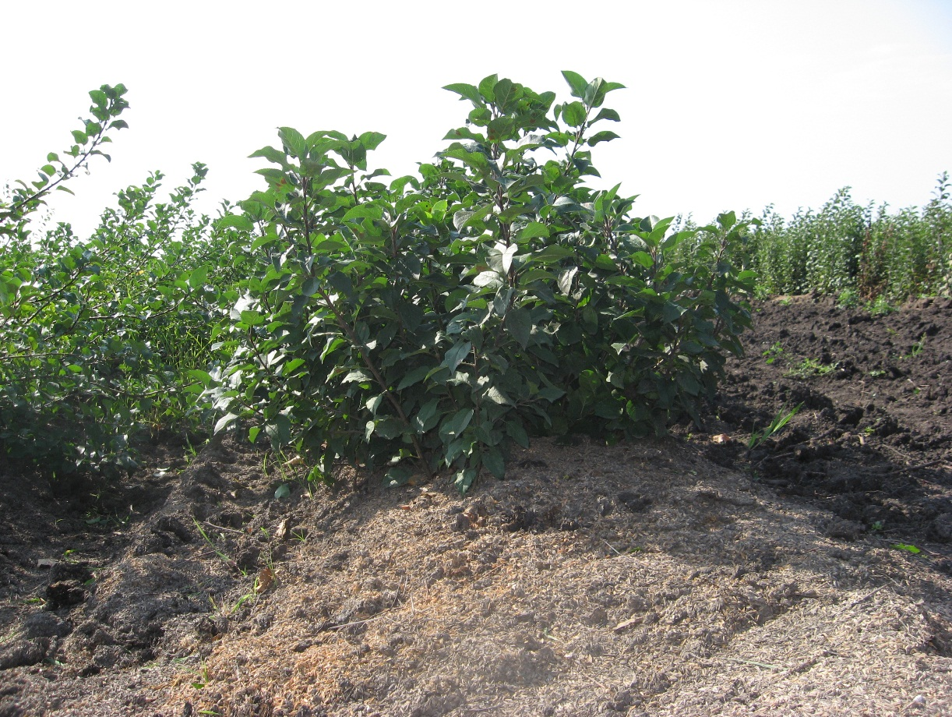
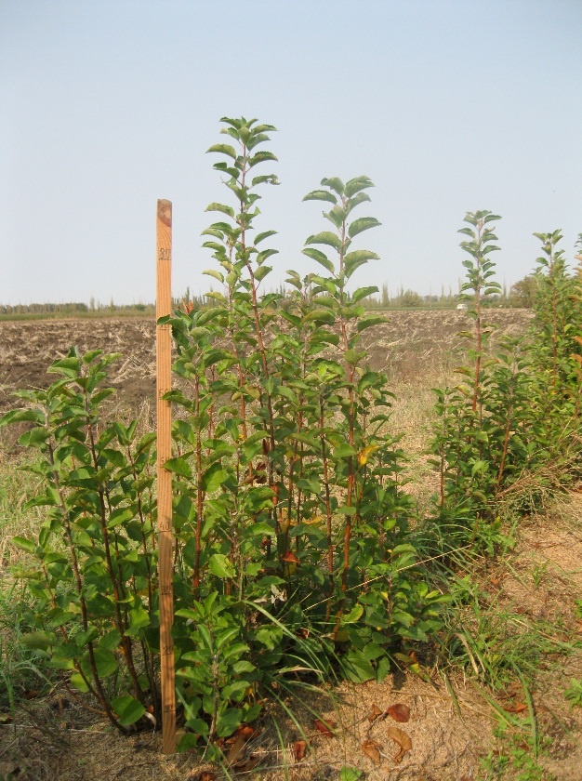
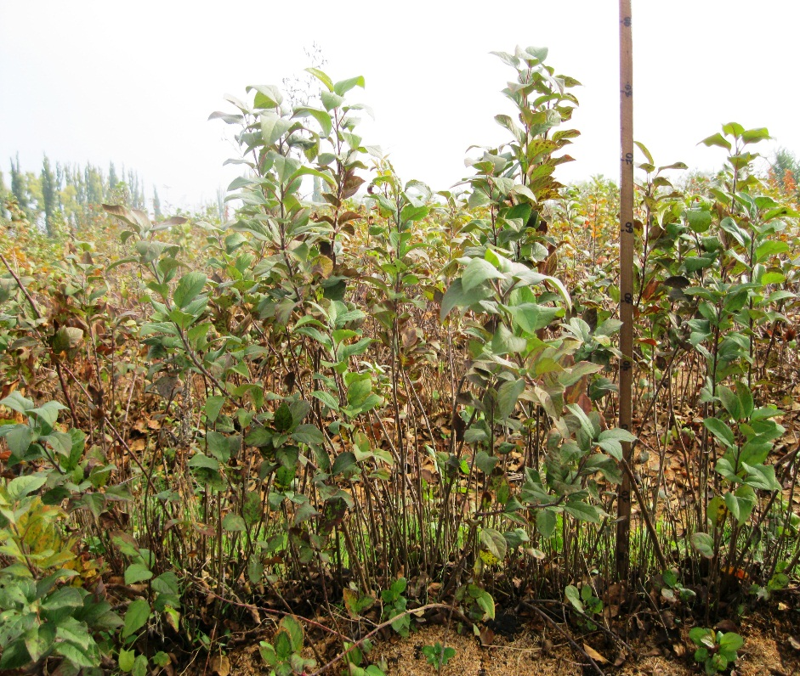
Характеристика основных биологических и хозяйственных признаков подвоев семечковых культур

СТ 1-1
Наименование | Происхождение | Описание подвоя | Фенотипическая характеризация по комплексу характеристик ООС и UPOV
СТ 1-1 | свободное опыление подвоя Б-12-26 | Сила и характер роста маточного куста: сильнорослый, с вертикальным направлением роста. Побеги среднего размера, прямые, со слабым ветвлением, средней толщины, красновато-коричневые. Листья средней длины и ширины, направлены вверх, продолговато-овальные, среднезаостренные, с сильной глянцевитостью верхней стороны. Пластинка листа вогнутая, слабоволнистая. Надрезанность края листа зубчатая. Черешок длинный, размер антоциановой окраски от основания средний, прилистники средние
 |  |  | Признак |  | Индекс | Степень выраженности | Результат
 |  |  | 1. (*) | Растение: сила роста | 3 | слаборослое
 |  |  |  |  | 5 | среднерослое | 7
 |  |  |  |  | 7 | сильнорослое
 |  |  | 2. | Растение: Однолетний прирост: количество | 1 | очень мало
 |  |  |  |  | 3 | мало
 |  |  |  |  | 5 | среднее количество | 5
 |  |  |  |  | 7 | много
 |  |  |  |  | 9 | очень много
 | Фото |  | 3. (*) | Растение: Однолетний прирост: направление | 1 | вертикальный | 1
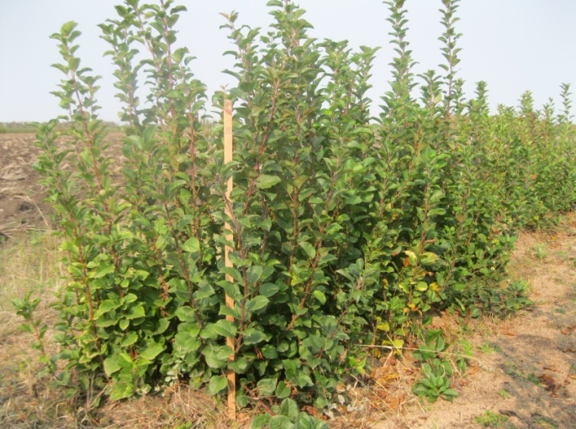
 |  |  |  |  | 2 | распростертый
 |  |  |  |  | 3 | поникший
 |  |  | 4. (*) | Растение: Однолетний прирост: рост | 1 | прямой | 1
 |  |  |  |  | 2 | волнообразный или зигзагообразный
 |  |  | 5. (*) | Однолетний прирост: опушение (на верхней половине) | 1 | отсутствует или очень слабое
 |  |  |  |  |  | слабое
 |  |  |  |  | 3 | среднее
 |  |  |  |  | 5 | сильное
 |  |  |  |  | 7 | очень сильное | 7
 |  |  |  |  | 9
 |  |  | 6. (*) | Однолетний прирост: глянец коры | 1 | отсутствует или очень слабый
 |  |  |  |  | 3 | слабый
 |  |  |  |  | 5 | средний | 3
 |  |  |  |  | 7 | сильный
 |  |  |  |  | 9 | очень сильный
 |  |  | 7. (*) | Однолетний прирост: толщина (в средней части) | 3 | тонкий
 |  |  |  |  | 5 | средний | 5
 |  |  |  |  | 7 | толстый
 |  |  | 8. (*) | Однолетний прирост: длина междоузлий (в средней части) | 3 | короткие | 3
 |  |  |  |  | 5 | средние
 |  |  |  |  | 7 | длинные
 |  |  | 9. (*) | Однолетний прирост: количество чечевичек | 1 | отсутствуют или очень мало
 |  |  |  |  | 3 | мало
 |  |  |  |  | 5 | среднее количество | 5
 |  |  |  |  | 7 | много
 |  |  |  |  | 9 | очень много
 |  |  | 10. | Однолетний прирост: величина чечевичек | 3 | мелкие
 |  |  |  |  | 5 | средние | 5
 |  |  |  |  | 7 | крупные
 |  |  | 11. | Однолетний прирост: форма чечевичек | 1 | эллиптические
 |  |  |  |  | 2 | широко эллиптические
 |  |  |  |  | 3 | округлые | 3
 |  |  | 12. (*) | Однолетний прирост: преобладающая окраска на солнечной стороне | 1 | зеленовато-коричневая
 |  |  |  |  | 2 | красно-коричневая | 2
 |  |  |  |  | 3 | коричневая
 |  |  |  |  | 4 | темно-коричневая
 |  |  | 13. (*) | Однолетний прирост: размер почки | 3 | мелкая
 |  |  |  |  | 5 | средняя | 3
 |  |  |  |  | 7 | крупная
 |  |  | 14. | Однолетний прирост: форма верхушки почки | 1 | заостренная
 |  |  |  |  | 2 | округлая | 2
 |  |  | 15. | Однолетний прирост: расположение почки в сравнении с осью | 1 | прижатая
 |  |  |  |  | 2 | слабо отклоненная | 1
 |  |  |  |  | 3 | явно отклоненная
 |  |  | 16. | Однолетний прирост: размер основания почки | 3 | маленькое | 3
 |  |  |  |  | 5 | среднего размера
 |  |  |  |  | 7 | большое
 |  |  | 17. (*) | Однолетний прирост: окраска растущей верхушки | 1 | беловатая
 |  |  |  |  | 2 | зеленоватая | 2
 |  |  |  |  | 3 | красноватая
 |  |  |  |  | 4 | черноватая
 |  |  | 18. (*) | Раскрывающийся лист: антоциановая окраска пластинки | 1 | отсутствует | 1
 |  |  |  |  | 9 | имеется
 |  |  | 19. (*) | Раскрывающийся лист: цвет антоциановой окраски пластинки | 1 | бронзовый
 |  |  |  |  | 2 | пурпурный | 2
 |  |  | 20. | Листовая пластинка: положение относительно побега | 3 | направлена вверх | 3
 |  |  |  |  | 5 | направлен в сторону
 |  |  |  |  | 7 | направлена вниз
 |  |  | 21. (*) | Листовая пластинка: длина | 3 | короткая
 |  |  |  |  | 5 | средней длины | 5
 |  |  |  |  | 7 | длинная
 |  |  | 22. (*) | Листовая пластинка: ширина | 3 | узкая
 |  |  |  |  | 5 | средней ширины | 5
 |  |  |  |  | 7 | широкая
 |  |  | 23. (*) | Листовая пластинка: отношение длины к ширине | 3 | малое | 3
 |  |  |  |  | 5 | среднее
 |  |  |  |  | 7 | большое
 |  |  | 24. (*) | Листовая пластинка: профиль в поперечном сечении | 1 | вогнутая | 1
 |  |  |  |  | 2 | ровная
 |  |  |  |  | 3 | выпуклая
 |  |  | 25. (*) | Листовая пластинка: длина заостренной верхушки | 3 | короткая
 |  |  |  |  | 5 | средней длины | 5
 |  |  |  |  | 7 | длинная
 |  |  | 26. (*) | Листовая пластинка: надрезанность края | 1 | городчатый
 |  |  |  |  | 2 | зубчатый | 2
 |  |  | 27. | Листовая пластинка: опушение нижней стороны | 3 | слабое | 3
 |  |  |  |  | 5 | среднее
 |  |  |  |  | 7 | сильное
 |  |  | 28. (*) | Листовая пластинка: антоциановая окраска жилок | 3 | слабая
 |  |  |  |  | 5 | средняя | 5
 |  |  |  |  | 7 | сильная
 |  |  | 29. (*) | Черешок: длина | 3 | короткий
 |  |  |  |  | 5 | средней длины
 |  |  |  |  | 7 | длинный | 7
 |  |  | 30. (*) | Лист: отношение длины пластинки к длине черешка | 3 | малое
 |  |  |  |  | 5 | среднее | 5
 |  |  |  |  | 7 | большое
 |  |  | 31. (*) | Прилистник: размер | 3 | мелкий
 |  |  |  |  | 5 | среднего размера | 5
 |  |  |  |  | 7 | крупный
 |  |  | 32. (*) | Начало раскрытия почек | 1 | очень раннее
 |  |  |  |  | 3 | раннее | 5
 |  |  |  |  | 5 | среднее
 |  |  |  |  | 7 | позднее
 |  |  |  |  | 9 | очень позднее

СТ 6-4
Наименование | Происхождение | Описание подвоя | Фенотипическая характеризация по комплексу характеристик ООС и UPOV
СТ 6-4 | Свободное опыление подвоя М 4 | Маточный куст слаборослый, почти раскидистый. Побеги среднего размера, чаще прямые, со слабым ветвлением, средней толщины, зеленовато-коричневые. Листья средней длины и ширины, направлены в сторону, яйцевидные, длиннозаостренные. Растущая верхушка зеленоватая. Лист вогнутый, слабоволнистый, край зубчатый. Черешок короткий со слабой антоциановой окраской от основания, прилистники мелкие
 |  |  | Признак |  | Индекс | Степень выраженности | Результат
 |  |  | 1. (*) | Растение: сила роста | 3 | слаборослое | 5
 |  |  |  |  | 5 | среднерослое
 |  |  |  |  | 7 | сильнорослое
 |  |  | 2. | Растение: Однолетний прирост: количество | 1 | очень мало | 5
 |  |  |  |  | 3 | мало
 |  |  |  |  | 5 | среднее количество
 |  |  |  |  | 7 | много
 | Фото |  | 3. (*) | Растение: Однолетний прирост: направление | 1 | вертикальный
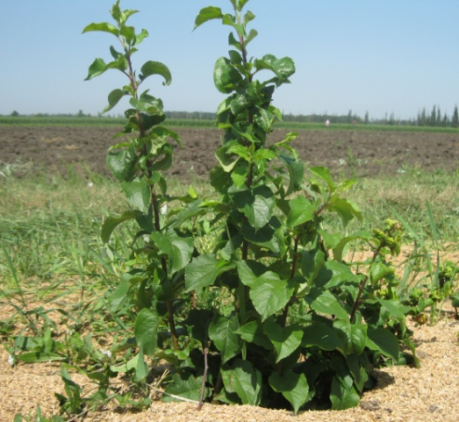
 |  |  |  |  | 2 | распростертый | 2
 |  |  |  |  | 3 | поникший
 |  |  | 4. (*) | Растение: Однолетний прирост: рост | 1 | прямой | 1
 |  |  |  |  | 2 | волнообразный или зигзагообразный
 |  |  | 5. (*) | Однолетний прирост: опушение (на верхней половине) | 1 | отсутствует или очень слабое
 |  |  |  |  |  | слабое
 |  |  |  |  | 3 | среднее | 3
 |  |  |  |  | 5 | сильное
 |  |  |  |  | 7 | очень сильное
 |  |  |  |  | 9
 |  |  | 6. (*) | Однолетний прирост: глянец коры | 1 | отсутствует или очень слабый | 5
 |  |  |  |  | 3 | слабый
 |  |  |  |  | 5 | средний
 |  |  |  |  | 7 | сильный
 |  |  |  |  | 9 | очень сильный
 |  |  | 7. (*) | Однолетний прирост: толщина (в средней части) | 3 | тонкий
 |  |  |  |  | 5 | средний | 5
 |  |  |  |  | 7 | толстый
 |  |  | 8. (*) | Однолетний прирост: длина междоузлий (в средней части) | 3 | короткие | 3
 |  |  |  |  | 5 | средние
 |  |  |  |  | 7 | длинные
 |  |  | 9. (*) | Однолетний прирост: количество чечевичек | 1 | отсутствуют или очень мало
 |  |  |  |  | 3 | мало | 3
 |  |  |  |  | 5 | среднее количество
 |  |  |  |  | 7 | много
 |  |  |  |  | 9 | очень много
 |  |  | 10. | Однолетний прирост: величина чечевичек | 3 | мелкие | 3
 |  |  |  |  | 5 | средние
 |  |  |  |  | 7 | крупные
 |  |  | 11. | Однолетний прирост: форма чечевичек | 1 | эллиптические | 3
 |  |  |  |  | 2 | широко эллиптические
 |  |  |  |  | 3 | округлые
 |  |  | 12. (*) | Однолетний прирост: преобладающая окраска на солнечной стороне | 1 | зеленовато-коричневая | 1
 |  |  |  |  | 2 | красно-коричневая
 |  |  |  |  | 3 | коричневая
 |  |  |  |  | 4 | темно-коричневая
 |  |  | 13. (*) | Однолетний прирост: размер почки | 3 | мелкая | 3
 |  |  |  |  | 5 | средняя
 |  |  |  |  | 7 | крупная
 |  |  | 14. | Однолетний прирост: форма верхушки почки | 1 | заостренная
 |  |  |  |  | 2 | округлая | 2
 |  |  | 15. | Однолетний прирост: расположение почки в сравнении с осью | 1 | прижатая | 1
 |  |  |  |  | 2 | слабо отклоненная
 |  |  |  |  | 3 | явно отклоненная
 |  |  | 16. | Однолетний прирост: размер основания почки | 3 | маленькое | 3
 |  |  |  |  | 5 | среднего размера
 |  |  |  |  | 7 | большое
 |  |  | 17. (*) | Однолетний прирост: окраска растущей верхушки | 1 | беловатая
 |  |  |  |  | 2 | зеленоватая | 2
 |  |  |  |  | 3 | красноватая
 |  |  |  |  | 4 | черноватая
 |  |  | 18. (*) | Раскрывающийся лист: антоциановая окраска пластинки | 1 | отсутствует | 1
 |  |  |  |  | 9 | имеется
 |  |  | 19. (*) | Раскрывающийся лист: цвет антоциановой окраски пластинки | 1 | бронзовый | 1
 |  |  |  |  | 2 | пурпурный
 |  |  | 20. | Листовая пластинка: положение относительно побега | 3 | направлена вверх
 |  |  |  |  | 5 | направлен в сторону | 5
 |  |  |  |  | 7 | направлена вниз
 |  |  | 21. (*) | Листовая пластинка: длина | 3 | короткая
 |  |  |  |  | 5 | средней длины | 5
 |  |  |  |  | 7 | длинная
 |  |  | 22. (*) | Листовая пластинка: ширина | 3 | узкая
 |  |  |  |  | 5 | средней ширины | 5
 |  |  |  |  | 7 | широкая
 |  |  | 23. (*) | Листовая пластинка: отношение длины к ширине | 3 | малое | 3
 |  |  |  |  | 5 | среднее
 |  |  |  |  | 7 | большое
 |  |  | 24. (*) | Листовая пластинка: профиль в поперечном сечении | 1 | вогнутая | 1
 |  |  |  |  | 2 | ровная
 |  |  |  |  | 3 | выпуклая
 |  |  | 25. (*) | Листовая пластинка: длина заостренной верхушки | 3 | короткая
 |  |  |  |  | 5 | средней длины
 |  |  |  |  | 7 | длинная | 7
 |  |  | 26. (*) | Листовая пластинка: надрезанность края | 1 | городчатый
 |  |  |  |  | 2 | зубчатый | 2
 |  |  | 27. | Листовая пластинка: опушение нижней стороны | 3 | слабое | 3
 |  |  |  |  | 5 | среднее
 |  |  |  |  | 7 | сильное
 |  |  | 28. (*) | Листовая пластинка: антоциановая окраска жилок | 3 | слабая | 3
 |  |  |  |  | 5 | средняя
 |  |  |  |  | 7 | сильная
 |  |  | 29. (*) | Черешок: длина | 3 | короткий | 3
 |  |  |  |  | 5 | средней длины
 |  |  |  |  | 7 | длинный
 |  |  | 30. (*) | Лист: отношение длины пластинки к длине черешка | 3 | малое
 |  |  |  |  | 5 | среднее
 |  |  |  |  | 7 | большое | 7
 |  |  | 31. (*) | Прилистник: размер | 3 | мелкий | 3
 |  |  |  |  | 5 | среднего размера
 |  |  |  |  | 7 | крупный
 |  |  | 32. (*) | Начало раскрытия почек | 1 | очень раннее
 |  |  |  |  | 3 | раннее | 3
 |  |  |  |  | 5 | среднее
 |  |  |  |  | 7 | позднее
 |  |  |  |  | 9 | очень позднее

СТ 24-1
Наименование | Происхождение | Описание подвоя | Фенотипическая характеризация по комплексу характеристик ООС и UPOV
СТ 24-1 | ММ-106 х сорт Флорина | Маточный куст среднерослый, с вертикальным направлением роста. Побеги среднего размера, прямые, со средним ветвлением, средней толщины, красновато-коричневые. Листья средней длины и ширины, направлены вверх, среднезаостренные. Растущая верхушка беловатая. Пластинка листа вогнутая, слабоволнистая. Край листа зубчатый. Черешок средний, со сслабой антоциановой окраской от основания, прилистники мелкие.
 |  |  | Признак |  | Индекс | Степень выраженности | Результат
 |  |  | 1. (*) | Растение: сила роста | 3 | слаборослое
 |  |  |  |  | 5 | среднерослое | 5
 |  |  |  |  | 7 | сильнорослое
 |  |  | 2. | Растение: Однолетний прирост: количество | 1 | очень мало
 |  |  |  |  | 3 | мало
 |  |  |  |  | 5 | среднее количество
 |  |  |  |  | 7 | много | 7
 |  |  |  |  | 9 | очень много
 | Фото |  | 3. (*) | Растение: Однолетний прирост: направление | 1 | вертикальный | 1
 |  |  |  |  | 2 | распростертый
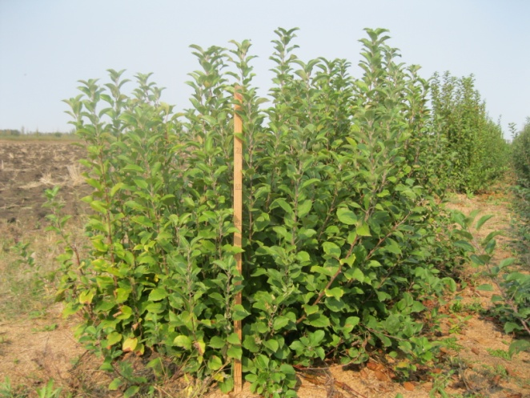
 |  |  |  |  | 3 | поникший
 |  |  | 4. (*) | Растение: Однолетний прирост: рост | 1 | прямой | 1
 |  |  |  |  | 2 | волнообразный или зигзагообразный
 |  |  | 5. (*) | Однолетний прирост: опушение (на верхней половине) | 1 | отсутствует или очень слабое
 |  |  |  |  |  | слабое
 |  |  |  |  | 3 | среднее | 3
 |  |  |  |  | 5 | сильное
 |  |  |  |  | 7 | очень сильное
 |  |  |  |  | 9
 |  |  | 6. (*) | Однолетний прирост: глянец коры | 1 | отсутствует или очень слабый
 |  |  |  |  | 3 | слабый | 3
 |  |  |  |  | 5 | средний
 |  |  |  |  | 7 | сильный
 |  |  |  |  | 9 | очень сильный
 |  |  | 7. (*) | Однолетний прирост: толщина (в средней части) | 3 | тонкий
 |  |  |  |  | 5 | средний | 5
 |  |  |  |  | 7 | толстый
 |  |  | 8. (*) | Однолетний прирост: длина междоузлий (в средней части) | 3 | короткие
 |  |  |  |  | 5 | средние | 5
 |  |  |  |  | 7 | длинные
 |  |  | 9. (*) | Однолетний прирост: количество чечевичек | 1 | отсутствуют или очень мало | 1
 |  |  |  |  | 3 | мало
 |  |  |  |  | 5 | среднее количество
 |  |  |  |  | 7 | много
 |  |  |  |  | 9 | очень много
 |  |  | 10. | Однолетний прирост: величина чечевичек | 3 | мелкие | 3
 |  |  |  |  | 5 | средние
 |  |  |  |  | 7 | крупные
 |  |  | 11. | Однолетний прирост: форма чечевичек | 1 | эллиптические | 1
 |  |  |  |  | 2 | широко эллиптические
 |  |  |  |  | 3 | округлые
 |  |  | 12. (*) | Однолетний прирост: преобладающая окраска на солнечной стороне | 1 | зеленовато-коричневая
 |  |  |  |  | 2 | красно-коричневая | 2
 |  |  |  |  | 3 | коричневая
 |  |  |  |  | 4 | темно-коричневая
 |  |  | 13. (*) | Однолетний прирост: размер почки | 3 | мелкая
 |  |  |  |  | 5 | средняя | 5
 |  |  |  |  | 7 | крупная
 |  |  | 14. | Однолетний прирост: форма верхушки почки | 1 | заостренная
 |  |  |  |  | 2 | округлая | 2
 |  |  | 15. | Однолетний прирост: расположение почки в сравнении с осью | 1 | прижатая | 1
 |  |  |  |  | 2 | слабо отклоненная
 |  |  |  |  | 3 | явно отклоненная
 |  |  | 16. | Однолетний прирост: размер основания почки | 3 | маленькое
 |  |  |  |  | 5 | среднего размера | 5
 |  |  |  |  | 7 | большое
 |  |  | 17. (*) | Однолетний прирост: окраска растущей верхушки | 1 | беловатая | 1
 |  |  |  |  | 2 | зеленоватая
 |  |  |  |  | 3 | красноватая
 |  |  |  |  | 4 | черноватая
 |  |  | 18. (*) | Раскрывающийся лист: антоциановая окраска пластинки | 1 | отсутствует | 1
 |  |  |  |  | 9 | имеется
 |  |  | 19. (*) | Раскрывающийся лист: цвет антоциановой окраски пластинки | 1 | бронзовый | 1
 |  |  |  |  | 2 | пурпурный
 |  |  | 20. | Листовая пластинка: положение относительно побега | 3 | направлена вверх | 3
 |  |  |  |  | 5 | направлен в сторону
 |  |  |  |  | 7 | направлена вниз
 |  |  | 21. (*) | Листовая пластинка: длина | 3 | короткая
 |  |  |  |  | 5 | средней длины | 5
 |  |  |  |  | 7 | длинная
 |  |  | 22. (*) | Листовая пластинка: ширина | 3 | узкая
 |  |  |  |  | 5 | средней ширины | 5
 |  |  |  |  | 7 | широкая
 |  |  | 23. (*) | Листовая пластинка: отношение длины к ширине | 3 | малое | 3
 |  |  |  |  | 5 | среднее
 |  |  |  |  | 7 | большое
 |  |  | 24. (*) | Листовая пластинка: профиль в поперечном сечении | 1 | вогнутая | 1
 |  |  |  |  | 2 | ровная
 |  |  |  |  | 3 | выпуклая
 |  |  | 25. (*) | Листовая пластинка: длина заостренной верхушки | 3 | короткая
 |  |  |  |  | 5 | средней длины | 5
 |  |  |  |  | 7 | длинная
 |  |  | 26. (*) | Листовая пластинка: надрезанность края | 1 | городчатый
 |  |  |  |  | 2 | зубчатый | 2
 |  |  | 27. | Листовая пластинка: опушение нижней стороны | 3 | слабое | 3
 |  |  |  |  | 5 | среднее
 |  |  |  |  | 7 | сильное
 |  |  | 28. (*) | Листовая пластинка: антоциановая окраска жилок | 3 | слабая | 3
 |  |  |  |  | 5 | средняя
 |  |  |  |  | 7 | сильная
 |  |  | 29. (*) | Черешок: длина | 3 | короткий | 5
 |  |  |  |  | 5 | средней длины
 |  |  |  |  | 7 | длинный
 |  |  | 30. (*) | Лист: отношение длины пластинки к длине черешка | 3 | малое | 5
 |  |  |  |  | 5 | среднее
 |  |  |  |  | 7 | большое
 |  |  | 31. (*) | Прилистник: размер | 3 | мелкий | 3
 |  |  |  |  | 5 | среднего размера
 |  |  |  |  | 7 | крупный
 |  |  | 32. (*) | Начало раскрытия почек | 1 | очень раннее
 |  |  |  |  | 3 | раннее
 |  |  |  |  | 5 | среднее | 5
 |  |  |  |  | 7 | позднее
 |  |  |  |  | 9 | очень позднее

